对账发票申请
宁波创酷对账单-Recall
客户 | 下单时间 | 客户联系人 | 单据编号 | 客户PO号 | 睿颢合同号 | 客户款号 | 使用于 | 品名 | 数量(片） | 单价(RMB) | 金额(RMB) | 备注2
宁波创酷 | 2025-11-03 | Nadasha | RC-111812 | 69517-04 | RNBCKZH0130 | 3604-052-999-99 | TIZAS 粉笔 | 14标RFID贴纸45*60mm不可移 | 4080 | 0.59 | 2407.20
宁波创酷 | 2025-11-20 | Nadasha | S25111399 | 17853-04 | RNBCKZH0104 | 6250/022/914/99 | 厨房部门餐巾纸 | ZHRFS24010 14标RFID贴纸45*60mm不可移 | 4947 | 0.59 | 2918.73
 |  |  |  | 17854-04 |  | 6250/022/914/99 |  | ZHRFS24010 14标RFID贴纸45*60mm不可移 | 153 | 0.59 | 90.27
 |  |  |  | 17856-04 |  | 6284/022/450/99 |  | ZHRFS24010 14标RFID贴纸45*60mm不可移 | 8517 | 0.59 | 5025.03
 |  |  |  | 17857-04 |  | 6284/022/450/99 |  | ZHRFS24010 14标RFID贴纸45*60mm不可移 | 153 | 0.59 | 90.27
宁波创酷 | 2025-11-27 | Nadasha | S25111940 | 16097/16449 | RNBCKZH0132 | 7615/728/999/99 | 小马宝莉 | ZHRFS24014 14标RFID贴纸45*35mm不可移 | 3570 | 0.59 | 2106.30
 |  |  |  | 16101/16446 |  | 7616/111/999/99 |  | ZHRFS24014 14标RFID贴纸45*35mm不可移 | 5100 | 0.59 | 3009.00
 |  |  |  | 16103/16443 |  | 7615/111/999/99 |  | ZHRFS24014 14标RFID贴纸45*35mm不可移 | 3060 | 0.59 | 1805.40
 |  |  |  | 16568 |  | 9610/022/999/99 | napkins | ZHRFS24010 14标RFID贴纸45*60mm不可移 | 2754 | 0.59 | 1624.86
 |  |  |  | 17424 |  | 9610/022/999/99 |  | ZHRFS24010 14标RFID贴纸45*60mm不可移 | 306 | 0.59 | 180.54
宁波创酷 | 2025-11-25 | Nadasha | S25111983 | PO-17861/17862 | RNBCKZH0133 | 6250-111-913-99 | 便签本 | ZHRFS24014 14标RFID贴纸45*35mm不可移 | 3876 | 0.59 | 2286.84
宁波创酷 | 2025-12-03 | Nadasha | S25120306 | 19158-04 | RNBCKZH0134 | 1233/043/031/99 |  | ZHRFS24014 14标RFID贴纸45*35mm不可移 | 2550 | 0.59 | 1504.50
宁波创酷 | 2025-12-25 | Nadasha | S25122211 | 18907-04 | RNBCKZH0135 | 6282/111/052/99 | 便签本 | ZHRFS24014 14标RFID贴纸45*35mm不可移 | 40 | 0.59 | 23.60
 |  |  |  | 18218-04 |  | 6282/111/052/99 |  | ZHRFS24014 14标RFID贴纸45*35mm不可移 | 4549 | 0.59 | 2683.91
 |  |  |  | 18908-04 |  | 6281/042/052/99 | 和纸胶带 | ZHRFS24014 14标RFID贴纸45*35mm不可移 | 40 | 0.59 | 23.60
 |  |  |  | 18219-04 |  | 6281/042/052/99 |  | ZHRFS24014 14标RFID贴纸45*35mm不可移 | 979 | 0.59 | 577.61
宁波创酷 | 2025-12-09 | Nadasha | S25120810 | 18217-04 | RNBCKZH0136 | 6281/022/052/99 | 厨房部门复活节纸巾 | ZHRFS24010 14标RFID贴纸45*60mm不可移 | 3417 | 0.59 | 2016.03
 |  |  |  | 18822-04 |  |  |  | ZHRFS24010 14标RFID贴纸45*60mm不可移 | 153 | 0.59 | 90.27
 |  |  |  | 18820-04 |  | 6280/022/052/99 |  | ZHRFS24010 14标RFID贴纸45*60mm不可移 | 8537 | 0.59 | 5036.83
 |  |  |  | 18821-04 |  |  |  | ZHRFS24010 14标RFID贴纸45*60mm不可移 | 132 | 0.59 | 77.88
 |  |  |  | 18819-04 |  | 6282/022/615/99 |  | ZHRFS24010 14标RFID贴纸45*60mm不可移 | 5416 | 0.59 | 3195.44
 |  |  |  | 18820-04 |  |  |  | ZHRFS24010 14标RFID贴纸45*60mm不可移 | 193 | 0.59 | 113.87
宁波创酷 | 2025-12-09 | Nadasha | S25120811 | 19808-04 | RNBCKZH0137 | 6279/022/914/99 | 四叶草纸巾 | ZHRFS24010 14标RFID贴纸45*60mm不可移 | 6497 | 0.59 | 3833.23
 |  |  |  | 19809-04 |  |  |  | ZHRFS24010 14标RFID贴纸45*60mm不可移 | 132 | 0.59 | 77.88
宁波创酷 | 2025-12-15 | Nadasha | S25121163 | 20527-04 | RNBCKZH0139 | 9296-022-733-99 | 金属夹子 | ZHRFS24014 14标RFID贴纸45*35mm不可移 | 2610 | 0.59 | 1539.90
宁波创酷 | 2025-12-15 | Nadasha | S25121166 | 20590-04 | RNBCKZH0140 | 1200-782-052-99 | 粘毛器 | ZHHTR25003 9标RFID挂牌45*61mm不含价格贴 | 4650 | 0.6400 | 2976.00
 |  |  |  | 20617-04 |  | 0207-782-052-99 | 粘毛器替换装 | ZHRFS24014 14标RFID贴纸45*35mm不可移 | 1566 | 0.59 | 923.94
宁波创酷 | 2025-12-25 | Nadasha | S25122212 | 19198-04 | RNBCKZH0138 | 7617-111-999-99 | 撒粉本 | ZHRFS24010 14标RFID贴纸45*60mm不可移 | 3468 | 0.59 | 2046.12
 |  |  |  | 19199-04 |  |  |  | ZHRFS24010 14标RFID贴纸45*60mm不可移 | 612 | 0.59 | 361.08

TOTAL1 |  |  |  |  |  |  |  |  | 82057 |  | 48646.1300

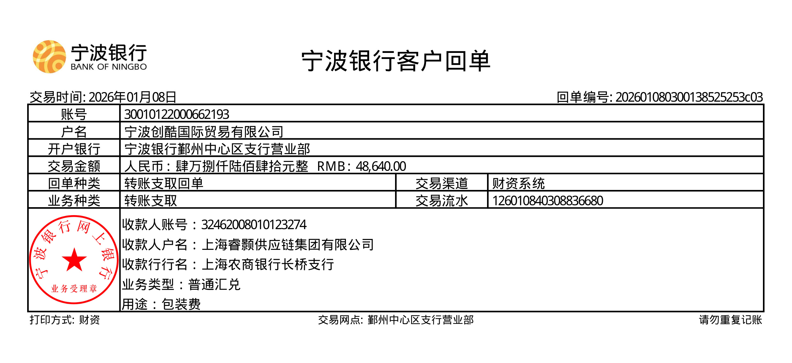
发票通知单
编号 （发票张数） | 申请日期 | 客户 | 开票抬头 （请填写全名） | 货物或应 税劳名称（比如吊粒，吊牌等，大致写一下就可以） | 规格型号 （如果不需要注明的请写“无”） | 单位 | 数量 | 金额 （一张发票的总金额） | 备注3
1 |  | 创酷 | 宁波创酷国际贸易有限公司 | 贴纸、吊牌 | 无 | pcs | 82057 | ￥48,460.00 | 已付款

